상품제안서
LED 키캡 키링 3구 | 상품코드: S47380

 |  |  |  |  |  |  | 02-713-8555 | www.synergygift.co.kr
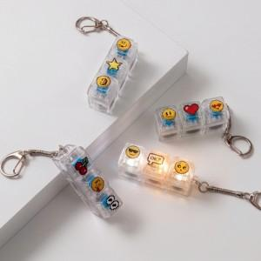

【상세/제작정보】 | <p><span style="background-color: rgb(255, 255, 255); font-family: dotum; font-weight: 700; text-align: right;"></span><span style="font-size: 18pt;">컬러인쇄 + OPP 포장 포함 단가입니다.</span> <span style="background-color: rgb(255, 255, 255); font-family: dotum; font-weight: 700; text-align: right;">​</span>​</p>

【인쇄/포장옵션】 | 컬러인쇄 / OPP(비닐)

【공급단가】 | 수량 | 100~ | 300~ | 500~ | 1,000~ | 3,000~
*VAT별도 | 단가 | 3,250원 | 3,170원 | 3,070원 | 2,920원 | 2,820원

【상품 URL】 | https://www.synergygift.co.kr:443/src/goods_detail.php?gdno=47380

